Data
FPR | DR-GCN_TPR | TMP_TPR | CGE_TPR | VDM-AEI_TPR | SCOBERT_TPR | SCVulBERT_TPR | SmartConDetect_TPR | SmartGuard_TPR | FELLMVP_TPR | Proposed_TPR | Baseline_FPR | Baseline_TPR
0.000 | 0.000 | 0.000 | 0.000 | 0.000 | 0.000 | 0.000 | 0.000 | 0.000 | 0.000 | 0.000 | 0.000 | 0.000
0.050 | 0.250 | 0.300 | 0.450 | 0.900 | 0.700 | 0.750 | 0.400 | 0.800 | 0.880 | 0.950 | 1.000 | 1.000
0.100 | 0.450 | 0.500 | 0.600 | 0.930 | 0.850 | 0.880 | 0.550 | 0.880 | 0.920 | 0.970
0.200 | 0.650 | 0.680 | 0.750 | 0.960 | 0.900 | 0.920 | 0.700 | 0.920 | 0.950 | 0.980
0.400 | 0.800 | 0.830 | 0.880 | 0.980 | 0.940 | 0.950 | 0.850 | 0.950 | 0.970 | 0.990
0.600 | 0.880 | 0.900 | 0.930 | 0.990 | 0.960 | 0.970 | 0.900 | 0.970 | 0.980 | 0.990
0.800 | 0.940 | 0.950 | 0.970 | 1.000 | 0.980 | 0.980 | 0.950 | 0.990 | 0.990 | 1.000
1.000 | 1.000 | 1.000 | 1.000 | 1.000 | 1.000 | 1.000 | 1.000 | 1.000 | 1.000 | 1.000

Chart
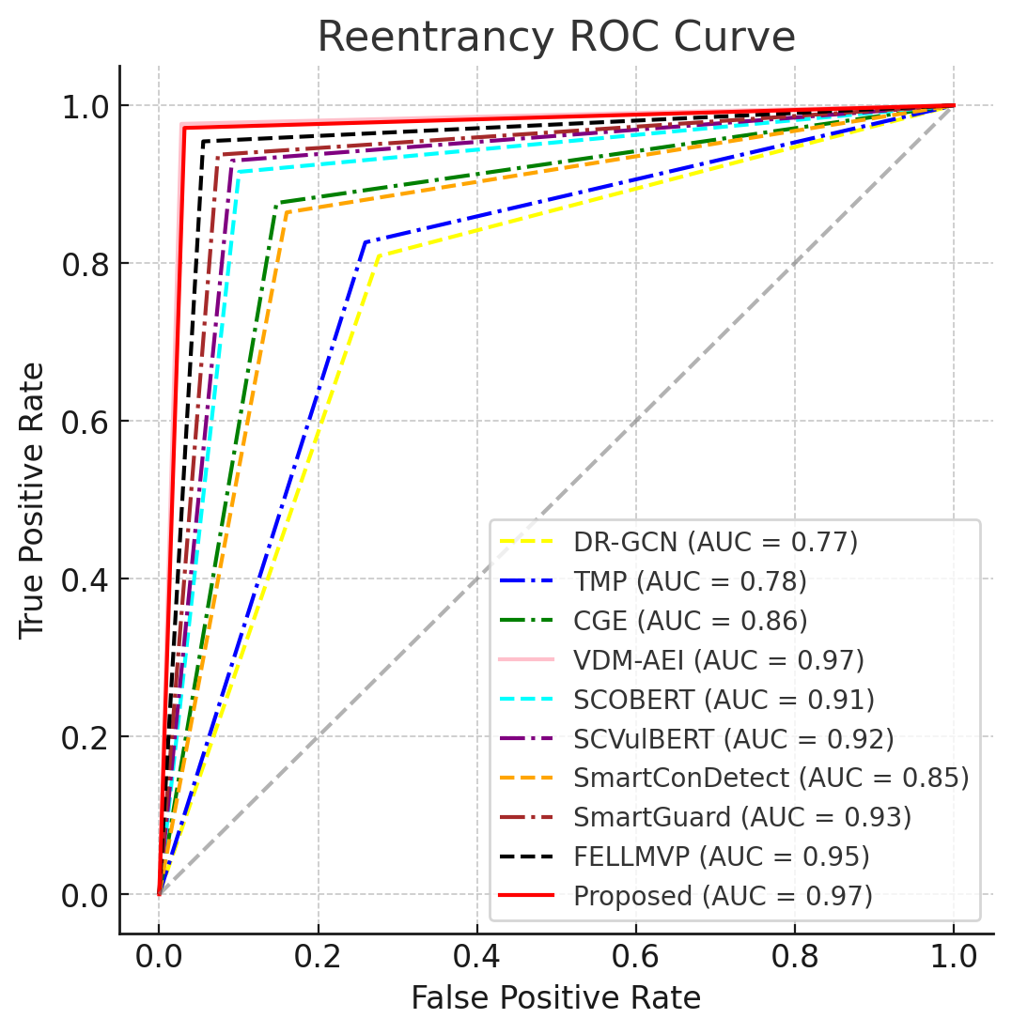

Reentrancy ROC Curve
 | Random (AUC = 0.50) |  | DR-GCN (AUC = 0.77) |  | TMP (AUC = 0.78) |  | CGE (AUC = 0.86) |  | VDM-AEI (AUC = 0.97) |  | SCOBERT (AUC = 0.91) |  | SCVulBERT (AUC = 0.92) |  | SmartConDetect (AUC = 0.85) |  | SmartGuard (AUC = 0.93) |  | FELLMVP (AUC = 0.95) |  | Proposed (AUC = 0.97)
0.000 | 0.000 | 0.000 | 0.000 | 0.000 | 0.000 | 0.000 | 0.000 | 0.000 | 0.000 | 0.000 | 0.000 | 0.000 | 0.000 | 0.000 | 0.000 | 0.000 | 0.000 | 0.000 | 0.000 | 0.000 | 0.000
1.000 | 1.000 | 0.050 | 0.250 | 0.050 | 0.300 | 0.050 | 0.450 | 0.050 | 0.900 | 0.050 | 0.700 | 0.050 | 0.750 | 0.050 | 0.400 | 0.050 | 0.800 | 0.050 | 0.880 | 0.050 | 0.950
 |  | 0.100 | 0.450 | 0.100 | 0.500 | 0.100 | 0.600 | 0.100 | 0.930 | 0.100 | 0.850 | 0.100 | 0.880 | 0.100 | 0.550 | 0.100 | 0.880 | 0.100 | 0.920 | 0.100 | 0.970
 |  | 0.200 | 0.650 | 0.200 | 0.680 | 0.200 | 0.750 | 0.200 | 0.960 | 0.200 | 0.900 | 0.200 | 0.920 | 0.200 | 0.700 | 0.200 | 0.920 | 0.200 | 0.950 | 0.200 | 0.980
 |  | 0.400 | 0.800 | 0.400 | 0.830 | 0.400 | 0.880 | 0.400 | 0.980 | 0.400 | 0.940 | 0.400 | 0.950 | 0.400 | 0.850 | 0.400 | 0.950 | 0.400 | 0.970 | 0.400 | 0.990
 |  | 0.600 | 0.880 | 0.600 | 0.900 | 0.600 | 0.930 | 0.600 | 0.990 | 0.600 | 0.960 | 0.600 | 0.970 | 0.600 | 0.900 | 0.600 | 0.970 | 0.600 | 0.980 | 0.600 | 0.990
 |  | 0.800 | 0.940 | 0.800 | 0.950 | 0.800 | 0.970 | 0.800 | 1.000 | 0.800 | 0.980 | 0.800 | 0.980 | 0.800 | 0.950 | 0.800 | 0.990 | 0.800 | 0.990 | 0.800 | 1.000
 |  | 1.000 | 1.000 | 1.000 | 1.000 | 1.000 | 1.000 | 1.000 | 1.000 | 1.000 | 1.000 | 1.000 | 1.000 | 1.000 | 1.000 | 1.000 | 1.000 | 1.000 | 1.000 | 1.000 | 1.000

